1GD-FR-0020
 |  |  |  |  |  | PROCESO DE GESTIÓN DOCUMENTAL |  |  |  |  |  |  |  |  | POLICÍA NACIONAL
Código:1GD-FR-0020
Fecha: 04/07/2018 |  |  |  |  |  | DIAGNÓSTICO INTEGRAL PARA LOS ARCHIVOS DE LA POLICÍA NACIONAL
Versión: 0

CIUDAD: TUNJA |  |  |  |  |  |  |  |  | FECHA ELABORACIÓN DEL DIAGNÓSTICO |  |  |  |  |  |  | 26 |  | 3 |  |  | 2023
RESPONSABLE DEL DILIGENCIAMIENTO:
A. IDENTIFICACIÓN
CÓDIGO Y NOMBRE DE LA UNIDAD: 3.8.1.2 DEPARTAMENTO DE POLICIA BOYACA
FECHA DE CREACIÓN DE LA UNIDAD: 29 DE OCTUBRE DE 1926 |  |  |  |  |  |  |  |  | ACTO ADMINISTRATIVO DE CREACIÓN DE LA UNIDAD: Decreto 262 del 13/02/1926
DIRECCIÓN DE LA UNIDAD: Carrera 4 N° 29-62 |  |  |  |  |  |  |  |  | ACTO ADMINISTRATIVO VIGENTE DE LA UNIDAD: Resolucion 08276 del 27 de diciembre de 2016
CORREO ELECTRÓNICO DE LA UNIDAD: deboy.coman@policia.gov.co |  |  |  |  |  |  |  |  | TELÉFONO: 7405510 |  |  |  |  |  |  |  | IP: 21000
A.1 DIRECTOR, COMANDANTE O JEFE DE LA UNIDAD:
NOMBRE:
GRADO: |  | CORONEL
CARGO: |  | COMANDANTE DE PARTAMENTO DE POLICIA BOYACÁ
TIEMPO EN EL CARGO: |  |  | 04 meses
A.2 ADMINISTRACIÓN DEL ARCHIVO
Jefe Grupo de Gestión Documental
NOMBRES Y APELLIDOS: |  |  |  |  |  |  |  |  | CAPACITACIÓN O CURSOS EN GESTIÓN DOCUMENTAL Y ARCHIVÍSTICA
GRADO: SUBINTENDENTE |  |  |  |  |  |  |  |  | 1 | CURSO EN ORGANIZACIÓN DOCUMENTAL
CARGO: JEFE GESTION DOCUMENTAL |  |  |  |  |  |  |  |  | 2 | CURSO ADMINISTRACION DOCUMENTAL EN EL ENTORNO LABORAL
TIEMPO EN EL PROCESO DE GESTIÓN DOCUMENTAL |  |  |  |  |  |  |  |  | 3 | DIPLOMADO EN GESTION DOCUMENTAL
TIEMPO EN LA INSTITUCIÓN |  |  |  |  |  |  |  |  | 4
CORREO INSTITUCIONAL: |  |  |  |  |  |  |  |  | 5
No. CELULAR: |  |  |  |  |  |  |  |  | 6
No IP DE LA OFICINA Y/O GRUPO: 7405510 Extencion. 21428 |  |  |  |  |  |  |  |  | 7
CONDICIÓN MÉDICO LABORAL: |  |  |  |  |  |  |  |  | 8
Funciones del Jefe Grupo de Gestión Documental
1 | Identificar y administrar los riesgos asociados al proceso |  |  |  |  |  |  |  |  | 8 | Seleccionar la Documentación para su Conservación Temporal, Permanente o Eliminación.
2 | Difundir en la Unidad los Documentos y Lineamientos del Proceso. |  |  |  |  |  |  |  |  | 9 | Realizar la Autoevaluación del Control y la Gestión.
3 | Elaborar y Actualizar Tablas de Retención Documental. |  |  |  |  |  |  |  |  | 10 | Implementar Acciones de Mejoramiento
4 | Aplicar las Tablas de Retención Documental y Realizar Disposición Final |  |  |  |  |  |  |  |  | 11
5 | Producir, Recepcionar, Organizar y Administrar los Documentos. |  |  |  |  |  |  |  |  | 12
6 | Aplicar los Programas del Sistema Integrado de Conservación- SIC |  |  |  |  |  |  |  |  | 13
7 | Orientar y Facilitar la Consulta de Documentos. |  |  |  |  |  |  |  |  | 14
Responsable Archivo Central
NOMBRES Y APELLIDOS: |  |  |  |  |  |  |  |  | CAPACITACIÓN O CURSOS EN GESTIÓN DOCUMENTAL Y ARCHIVÍSTICA
GRADO: SUBINTENDENTE |  |  |  |  |  |  |  |  | 1 | CURSO ADMINISTRACION DOCUMENTAL EN EL ENTORNO LABORAL
CARGO: Responsable Archivo Central |  |  |  |  |  |  |  |  | 2 | CURSO DE ORGANIZACION DOCUMENTAL
TIEMPO EN EL PROCESO DE GESTIÓN DOCUMENTAL |  |  |  |  |  |  |  |  | 3 | CURSO ORGANIZACION DE ARCHIVOS DE GESTION
TIEMPO EN LA INSTITUCIÓN |  |  |  |  |  |  |  |  | 4
CORREO INSTITUCIONAL: |  |  |  |  |  |  |  |  | 5
No. CELULAR: |  |  |  |  |  |  |  |  | 6
No IP DE LA OFICINA Y/O GRUPO: 7405510 Extencion. 21428 |  |  |  |  |  |  |  |  | 7
CONDICIÓN MÉDICO LABORAL: |  |  |  |  |  |  |  |  | 8
Funciones del Responsable Archivo Central
1 | El respectivo jefe de la oficina productora será el responsable de velar por la organización, consulta, conservación y custodia del archivo de gestión de su dependencia
2 | Identificar y administrar los riesgos asociados al proceso
3 | Difundir en la Unidad los Documentos y Lineamientos del Proceso.
4 | Aplicar las Tablas de Retención Documental y Realizar Disposición Final
5 | Aplicar los Programas del Sistema Integrado de Conservación- SIC
6 | Orientar y Facilitar la Consulta de Documentos.
7 | Seleccionar la Documentación para su Conservación Temporal, Permanente o Eliminación.
TALENTO HUMANO
GRADO | APELLIDOS Y NOMBRES |  |  |  | CÉDULA | CARGO ACTUAL | No. De Celular | TIEMPO DE SERVICIO EN LA UNIDAD |  |  | TIEMPO EN EL PROCESO DE GESTIÓN DOCUMENTAL |  |  | NIVEL ACADÉMICO |  |  |  |  | CONDICIÓN MÉDICO LABORAL
 |  |  |  |  |  |  |  | Años | Meses | Días | Años | Meses | Días
SI |  |  |  |  |  | JEFE GESTIÓN DOCUMENTAL |  |  |  |  |  |  |  | TECNICO PROFECIONAL EN EL SERVICIO DE POLICIA
SI |  |  |  |  |  | RESPONSABLE ARCHIVO CENTRAL |  |  |  |  |  |  |  | TECNICO PROFECIONAL EN EL SERVICIO DE POLICIA
PT |  |  |  |  |  | ESTAFETA |  |  |  |  |  |  |  | TECNICO PROFECIONAL EN EL SERVICIO DE POLICIA
PT |  |  |  |  |  | AUXILIAR DE ARCHIVO |  |  |  |  |  |  |  | TECNICO PROFECIONAL EN EL SERVICIO DE POLICIA
PT |  |  |  |  |  | RADICADOR |  |  |  |  |  |  |  | TECNICO PROFECIONAL EN EL SERVICIO DE POLICIA
A.3 NIVEL Y TIPO DE ARCHIVO
NIVEL DE LA UNIDAD |  |  |  |  | Asesor |  | Control |  | Operativo |  |  |  | Administrativo |  |  |  |  | Docente
 |  |  |  |  |  |  |  |  | x
JURISDICCIÓN |  |  |  |  | Dirección |  |  | Oficina Asesora |  |  | Región |  | Metropolitana |  | Departamento |  |  | Escuela de Policía |  |  |  | Centro de Instrucción
 |  |  |  |  |  |  |  |  |  |  |  |  |  |  | X
MISIÓN DE LA UNIDAD |  |  |  |  | La misión del Departamento de Policía Boyacá esta encaminada a contribuir con la satisfacción de las necesidades de seguridad y tranquilidad públicas, mediante un efectivo servicio fundamentado en la prevención, investigación y control de delitos y contravenciones, coadyuvando a garantizar las condiciones necesarias para que los habitantes dentro de la jurisdicción de las unidad, puedan ejercer sus derechos y libertades públicas.
SISTEMA DE ARCHIVO |  |  |  |  | Centralizado |  |  |  |  |  |  | Descentralizado
 |  |  |  |  | X
CLASES DE ARCHIVOS |  |  |  |  | Archivo de Gestión |  | Archivo de Central |  | Archivo Intermedio |  |  | Archivo Histórico |  |  | Número de Depósitos
 |  |  |  |  | x |  | x |  |  |  |  |  |  |  | UNO
NUMERO DE DEPENDENCIAS |  |  |  |  | Operativas |  |  |  |  |  |  |  | Administrativas
 |  |  |  |  | 106 |  |  |  |  |  |  |  | 18
SERVICIOS QUE PRESTA |  |  |  |  | EL GRUPO DE GESTIÓN DOCUMENTAL - ARCHIVO CENTRAL PRESTA LOS SIGUIENTES SERVICIOS
 |  |  |  |  | 1 | Asesorías y Acompañamientos |  |  |  |  | Periodicidad |  | Semestral | Cantidad |  | 15 | Origen |  | Interno
 |  |  |  |  | 2 | Respuesta Derechos de Petición |  |  |  |  |  |  | Semanal |  |  | 2 |  |  | Externo
 |  |  |  |  | 3 | Prestamos y Consultas de Documentos |  |  |  |  |  |  | Trimestral |  |  | 1 |  |  | Externo
 |  |  |  |  | 4 | Requerimientos / Solicitudes |  |  |  |  |  |  | Semanal |  |  | 4 |  |  | Interno Y Externo
 |  |  |  |  | 5 | Transferencias Documentales |  |  |  |  |  |  | Mensual |  |  | Las programadas de a cuerdo al cronograma |  |  | Interno
 |  |  |  |  | 6
 |  |  |  |  | 7
 |  |  |  |  | PROCESOS TÉCNICOS DE REPROGRAFÍA DESARROLLADOS
 |  |  |  |  | DIGITALIZACIÓN | Unidad de Conservación | Periodicidad | Cantidad | MICROFILMACIÓN |  |  | Soporte |  |  |  | Periodicidad |  |  | Cantidad
 |  |  |  |  |  | Carpetas / Tomos | Anual | 0 |  |  |  | No Aplica |  |  |  | No Aplica |  |  | 0
 |  |  |  |  |  | Almacenamiento y Administración
 |  |  |  |  |  | Servidores de Datos Propios (Unidad)
A.4 PRESUPUESTO ANUAL DEL ARCHIVO
PROPIO: ________________________________________________________ |  |  |  |  |  | ASIGNADO POR LA DEPENDENCIA: ___________________________________ |  |  |  | SEGÚN NECESIDADES:_____________________________X_________________________ |  |  |  |  |  |  | OTRO: ________________________________________
...
B1. DATOS GENERALES Y UBICACIÓN DEL DEPÓSITO DE ARCHIVO
Cuenta con extintores CO2 (cuantos): |  |  |  |  |  |  | 0 | Termohigrómetros |  |  |  |  | 2 | Puestos de Trabajo |  |  |  |  |  |  | 4
Cuenta con extintores Multipropósito(cuantos): |  |  |  |  |  |  | 4 | Equipos de Computo |  |  |  |  | 3 | Teléfonos |  |  |  |  |  |  | 1
Cuenta con extractores de aire (cuantos): |  |  |  |  |  |  | 8 | Escáneres |  |  |  |  | 1 | Unidades de Conservación (Cajas) |  |  |  |  |  |  | 3100
Cuenta con sensores de movimiento: |  |  |  |  |  |  | 0 | Impresoras |  |  |  |  | 0 | Unidades de Conservación (Carpetas) |  |  |  |  |  |  | 11500
Deshumidificadores |  |  |  |  |  |  | 0 | Fotocopiadoras |  |  |  |  | 0 | Equipos de Microfilmación |  |  |  |  |  |  | 0
Otros, cuales?
EVIDENCIA FOTOGRÁFICA
SE DEBERÁ ANEXAR FOTOGRAFÍAS QUE DEN CUANTA DE LAS CONDICIONES TÉCNICAS MÍNIMAS QUE PRESENTA LA ESTRUCTURA DEL ARCHIVO, EQUIPAMIENTO Y MOBILIARIO, ESTANTERÍA, SEÑALÉTICA Y SEGURIDAD, LAS ÁREAS COLINDANTES Y EL ESTADO DE LA INFORMACIÓN ADMINISTRADA POR LA UNIDAD
SEÑALETICA Y SEGURIDAD |  |  |  |  |  | EQUIPAMIENTO Y MOVILIARIO |  |  |  |  | ESTANTERIA |  |  |  |  | AREAS COLINDANTES

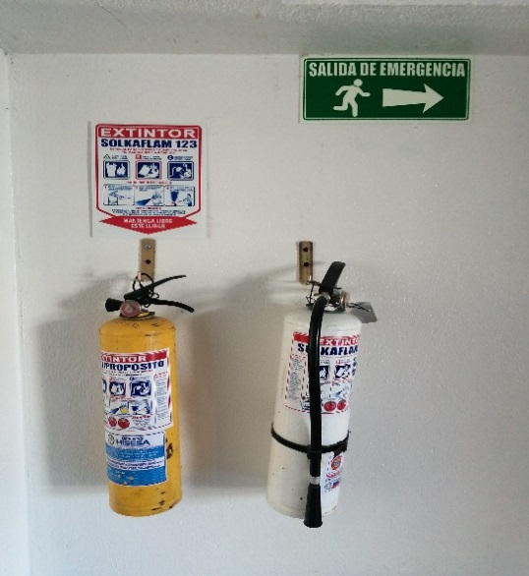 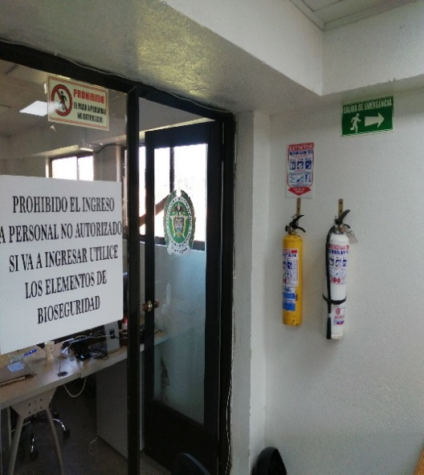 |  |  |  |  |  | 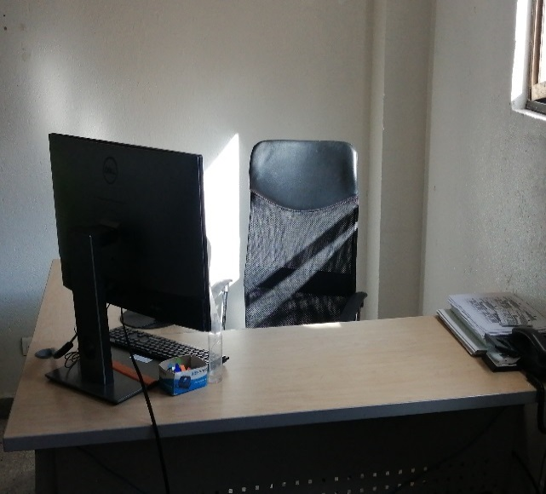 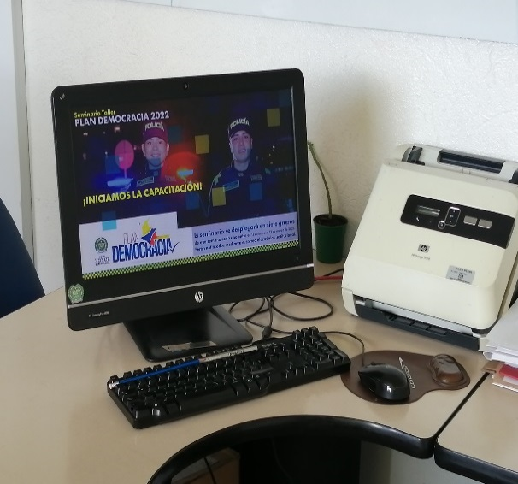 |  |  |  |  | 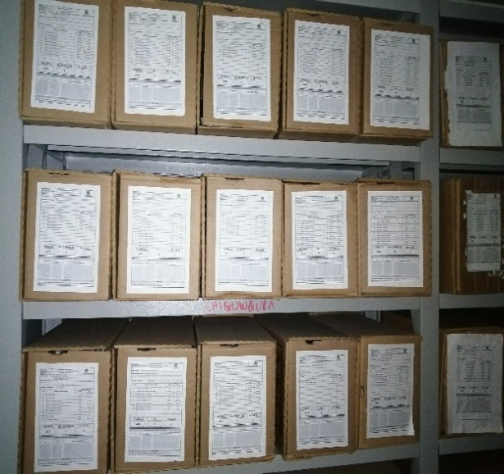 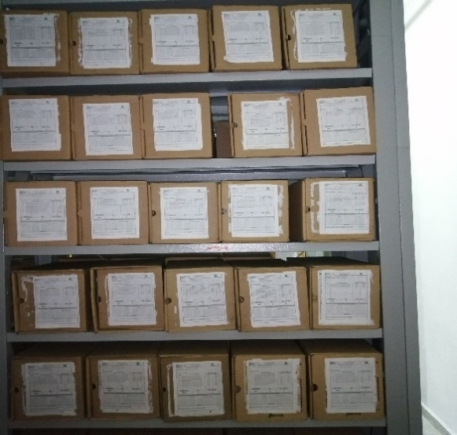 |  |  |  |  | 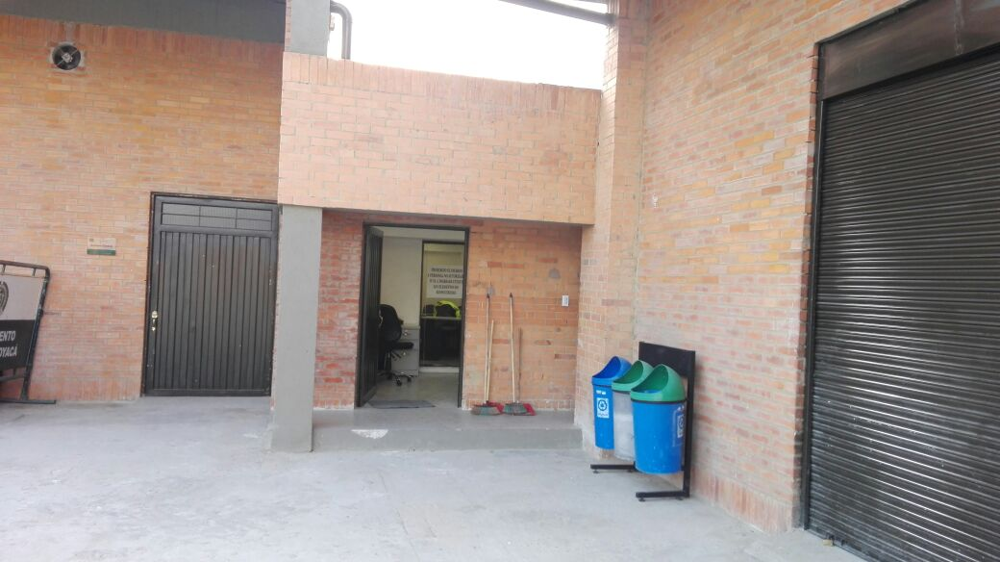 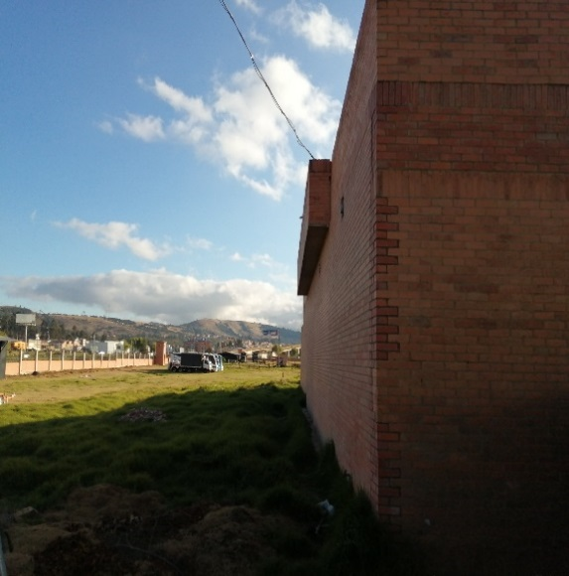

EL BLOQUE DE ARCHIVO CENTRAL DEL DEPARTAMENTO DE POLICIA BOYACÁ CUENTA EN SU INTERIOR CON SELETICA REFLECTIVA SALIDA DE EVACUACION Y CUENTA CON PLAN DE EMERGENCIA Y ATENCION DE DESASTRES. |  |  |  |  |  | EN EL AREA ADMINISTRATIVA SE CUENTA CON 02 EQUIPOS DE CONPUTO FUNCIONALES, ESCRITORIOS, EN EL AREA DE CONSULTA CUENTAN CON 01 EQUIPO DE COMPUTO ESCRITORIO Y MESA DE SOPORTES PARA CONSULTA, TAMBIEN CUENTAN CON 01 ASPIRADORA, 01 PICADORA DE PAPEL, , 03 TERMOHIGLOMETOS, 01 SCANER Y DEMAS UTENCILIOS DE PAPELERIA. |  |  |  |  | EN LA BODEGA DEL ARCHIVO CENTRAL LA CUAL ES UNICA CUENTA CON 17 BLOQUES DE ESTANTES LOS CUALES CADA UNO MIDE 70 CM DE GROSOS POR 7,20 METROS DE LARGO Y DE ALTURA DE 5 METROS APROXIMADOS |  |  |  |  | LAS AREAS COLINDANTES SON EN EL NORTE COLINDA CON UNA ZONA VERDE Y CON UN CAÑO DE POCA AFLUENCIA, AL SUR COLINDA CON LA BODEGA DE LOGISTICA Y BAÑOS DE SERVICIO, AL ORIENTE ZONA VERDE Y AL OCCIDENTE COLINDA CON ZONA VERDES
...
B. Inspección y mantenimiento de sistemas de almacenamiento e instalaciones físicas |  |  |  |  |  | Archivo Central |  |  | realiza inspección y mantenimiento a las instalaciones de la bodega del archivo central del Departamento de Policía Boyacá, con el fin de evaluar periódicamente el estado de conservación de los materiales constructivos de las instalaciones o edificio, estantería y mobiliario |  |  | S-2021-040969-DEBOY GS-2021-168003-DEBOY |  |  | SEMESTRAL Y ANUAL
E. Almacenamiento y re-almacenamiento |  |  |  |  |  | Archivo Central |  |  | Se desarrollan constantes actividades de organización en el archivo central, evitando que se almacene gruesas capas sobre las cajas, carpetas y documentos, controlando la aparición de diferentes contaminantes de tipo biológico |  |  | GS-2023-038645 |  |  | DIARIO |  |  |  |  | Se evidencia que los acervos documentales que se encuentran en el archivo central están en proceso de organización, clasificación y depuración y estos a su vez están siendo registrados en el formato único de inventario documental 1gd-fr-0010, donde se culminó transferencia primaria del acervo documental producido durante la vigencia 2020 para el mes de febrero
F. Prevención de emergencias y atención de desastres. |  |  |  |  |  | Archivo Central |  |  | Se realiza la actualización del plan de emergencias y atención de desastres y reacción en caso de siniestros para el Archivo central |  |  | ACTA - 058 -COMAN–GUGED del 10/12/2021 |  |  | SEMESTRAL |  |  |  |  | SE EVIDENCIA ACTA INSTRUCCIÓN
PLAN DE CONSERVACIÓN PREVENTIVA
Programa |  |  |  |  |  | Clase de Archivo |  |  | Actividad |  |  | Evidencia |  |  | periodicidad |  |  |  |  | Observaciones
A. Preservación digital a largo plazo |  |  |  |  |  | NO APLICA
EVIDENCIA FOTOGRÁFICA
SE DEBERÁ ANEXAR FOTOGRAFÍAS QUE DEN CUANTA DE LAS CONDICIONES DE ORGANIZACIÓN, ADMINISTRACIÓN, CUSTODIA Y CONSERVACIÓN DE LOS ACERVOS DOCUMENTALES
Plan de conservación de preventiva
EVIDENCIA FOTOGRÁFICA CONCERVACION DE LOS ACERVOS |  |  |  |  |  | EVIDENCIA ORGANIZACIÓN, CLASIFICACION Y DEPURACION 1GD-GU-004 |  |  |  | EVIDANCIA UNIDADES DE CONCERVACION EN ESTANTERIA |  |  |  | EVIDENCIA UNIDAD DE CONCERVACION CAJAS |  |  |  |  |  | EVIDENCIA ESTANTERIA

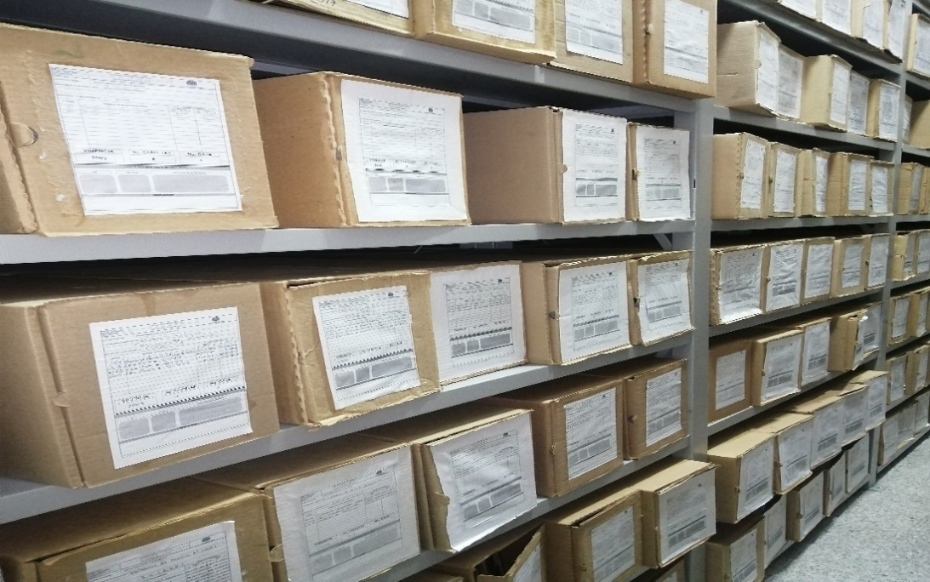 |  |  |  |  |  | 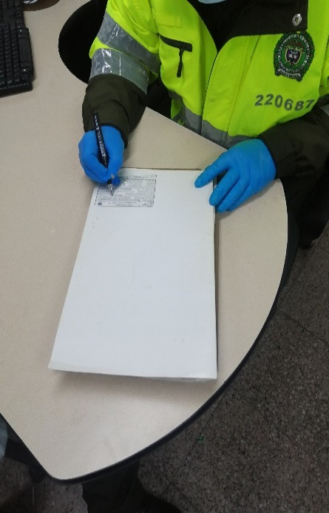 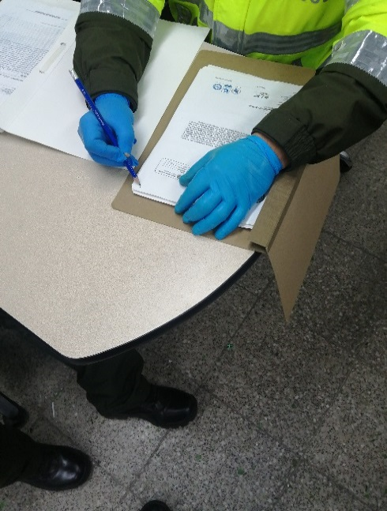 |  |  |  | 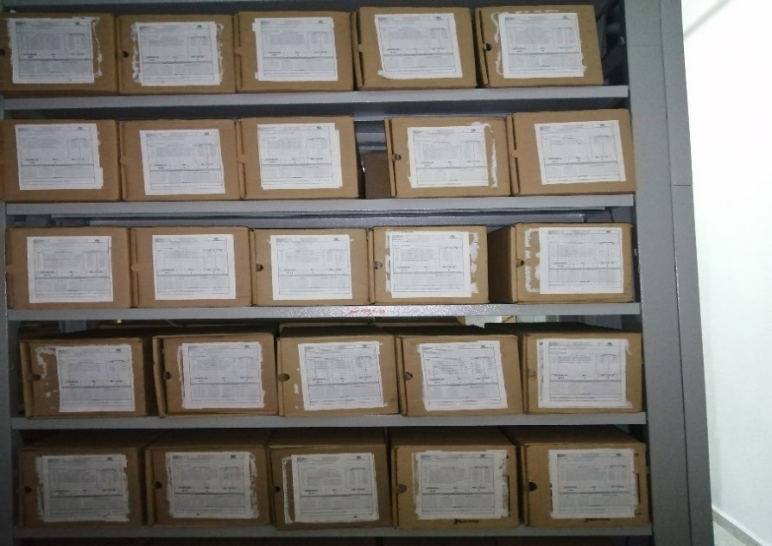 |  |  |  | 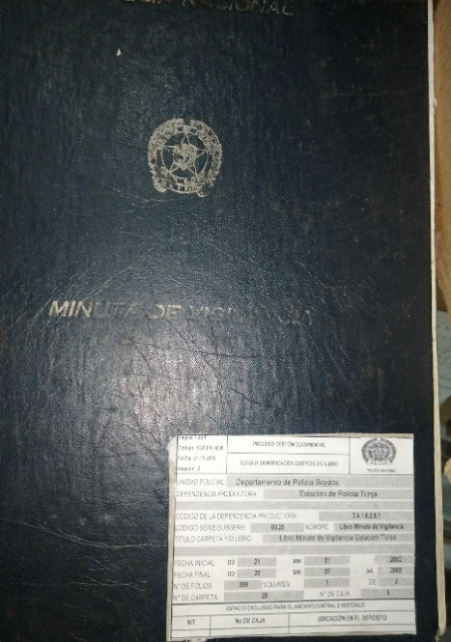 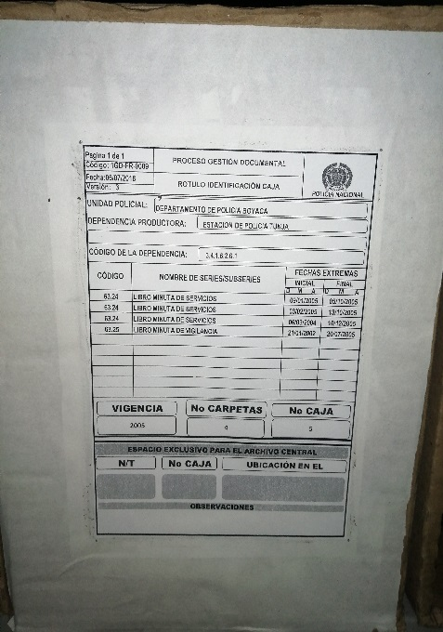 |  |  |  |  |  | 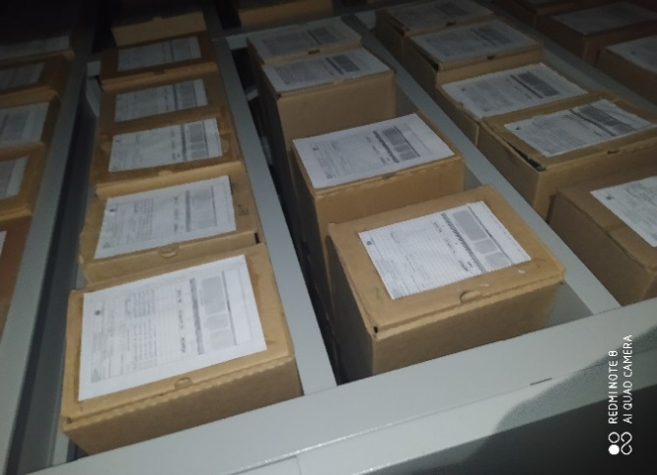 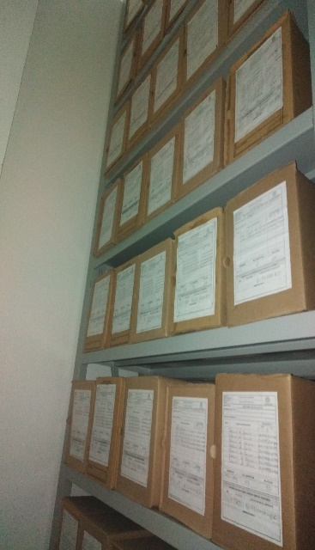

Fecha de Elaboración |  |  | 26 | 3 | 2023 |  | Fecha de Elaboración |  | 26 | 3 | 2023
Diagnostico Elaborado por: |  |  | SI |  |  |  | Jefe Grupo de Gestión Documental |  |  |  |  |  |  |  | Comandante de Unidad |  | CR
 |  |  | Grado Nombres y Apellidos |  |  |  |  |  | Grado Nombres y Apellidos |  |  |  |  |  |  | Grado Nombres y Apellidos
...

